Sheet1
Nama: M. Risalah Naufal
NIM: 21051214008

 |  |  | METODE PROMETHEE

Matriks Evaluasi
Alternatif | Kriteria
 | Harga | Kualitas Kamera | Kapasitas Baterai
HP A | 5 | 5 | 1
HP B | 3 | 3 | 5
HP C | 1 | 3 | 9
Max | 5 | 5 | 9
Min | 1 | 3 | 1
Benefical Criteria | COST | BENEFIT | BENEFIT

Normalisasi Matriks
Alternatif | Kriteria
 | Harga Bulanan | Area yang didukung | Kecepatan Internet
First Media | 0.00 | 1.00 | 0.00
MyRepublic | 0.50 | 0.00 | 0.50
Biznet Home | 1.00 | 0.00 | 1.00

Perbedaan Nilai Evaluasi Berpasangan
Evaluative Difference | Harga Bulanan | Area yang didukung | Kecepatan Internet
 | Model 1 (First Media)
D (M1-M2) | -0.50 | 1.00 | -0.50
D (M1-M3) | -1.00 | 1.00 | -1.00
D (M1-M4) | #REF! | #REF! | #REF!
D (M1-M5) | #REF! | #REF! | #REF!
D (M1-M6) | #REF! | #REF! | #REF!
 | Model 2 (MyRepublic)
D (M2-M1) | 0.50 | -1.00 | 0.50
D (M2-M3) | -0.50 | 0.00 | -0.50
D (M2-M4) | #REF! | #REF! | #REF!
D (M2-M5) | #REF! | #REF! | #REF!
D (M2-M6) | #REF! | #REF! | #REF!
 | Model 3 (Biznet Home)
D (M3-M1) | 1.00 | -1.00 | 1.00
D (M3-M2) | 0.50 | 0.00 | 0.50
D (M3-M4) | #REF! | #REF! | #REF!
D (M3-M5) | #REF! | #REF! | #REF!
D (M3-M6) | #REF! | #REF! | #REF!

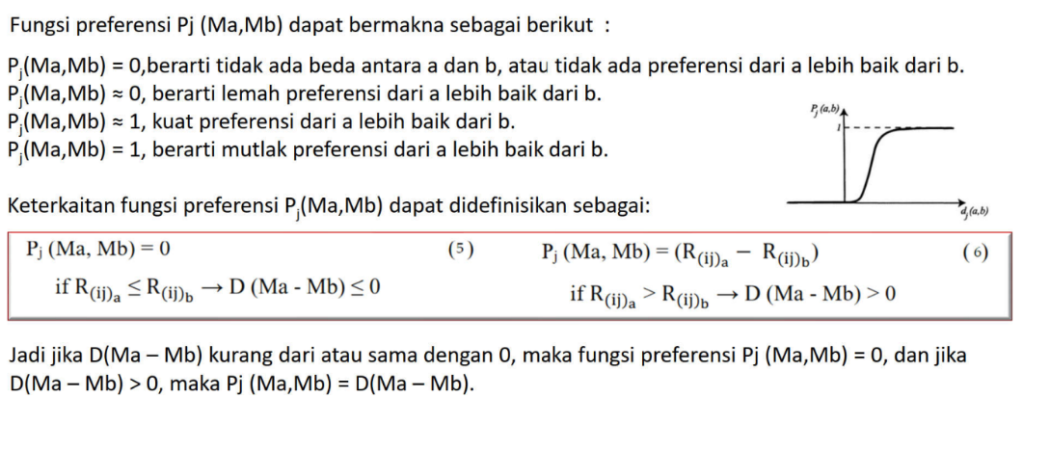
Nilai Fungsi Preferensi
Evaluative Difference | Harga Bulanan | Area yang didukung | Kecepatan Internet
 | Model 1 (First Media)
D (M1-M2) | 0 | 0.33 | 0
D (M1-M3) | 0 | 0.33 | 0
D (M1-M4) | 0 | 0.33 | 0
D (M1-M5) | 0 | 0 | 0
D (M1-M6) | 0.33 | 0.67 | 0
 | Model 2 (MyRepublic)
D (M2-M1) | 0.33 | 0 | 0.50
D (M2-M3) | 0 | 0 | 0
D (M2-M4) | 0 | 0 | 0.25
D (M2-M5) | 0 | 0 | #REF!
D (M2-M6) | 0.67 | 0.33 | 0.25
 | Model 3 (Biznet Home)
D (M3-M1) | 0.67 | 0 | 1
D (M3-M2) | 0.33 | 0 | 0.50
D (M3-M4) | 0.33 | 0 | 0.75
D (M3-M5) | 0.33 | 0 | 0.75
D (M3-M6) | 1 | 0.33 | 0.75

Nilai Fungsi Agregat Prefensi
Weight | 0.33435 | 0.29655 | 0.21628 | 1
 |  |  |  | Agregat Preferensi, π (Ma-Mb)
Evaluative Difference | Harga Bulanan | Area yang didukung | Kecepatan Internet | Jumlah
 | Model 1 (First Media)
π (M1-M2) | 0 | 0.10 | 0 | 0.10
π (M1-M3) | 0 | 0.10 | 0 | 0.10
π (M1-M4) | 0 | 0.10 | 0 | 0.10
π (M1-M5) | 0 | 0 | 0 | 0.00
π (M1-M6) | 0.11 | 0.20 | 0 | 0.31
 | Model 2 (MyRepublic)
π (M2-M1) | 0.11 | 0.00 | 0.11 | 0.22
π (M2-M3) | 0.00 | 0.00 | 0.00 | 0.00
π (M2-M4) | 0.00 | 0.00 | 0.05 | 0.05
π (M2-M5) | 0.00 | 0.00 | #REF! | #REF!
π (M2-M6) | 0.22 | 0.10 | 0.05 | 0.38
 | Model 3 (Biznet Home)
π (M3-M1) | 0.22 | 0.00 | 0.22 | 0.44
π (M3-M2) | 0.11 | 0.00 | 0.11 | 0.22
π (M3-M4) | 0.11 | 0.00 | 0.16 | 0.27
π (M3-M5) | 0.11 | 0.00 | 0.16 | 0.27
π (M3-M6) | 0.33 | 0.10 | 0.16 | 0.59

Matriks Fungsi Agregat Prefensi
Model | First Media | MyRepublic | Biznet Home
First Media | - | 0.17 | 0.15
MyRepublic | 0.27 | - | 0.00
Biznet Home | 0.49 | 0.24 | -

Matriks Fungsi Agregat Prefensi - Promethee I
Model | First Media | MyRepublic | Biznet Home | Leaving Flow
First Media | - | 0.17 | 0.15 | 0.32
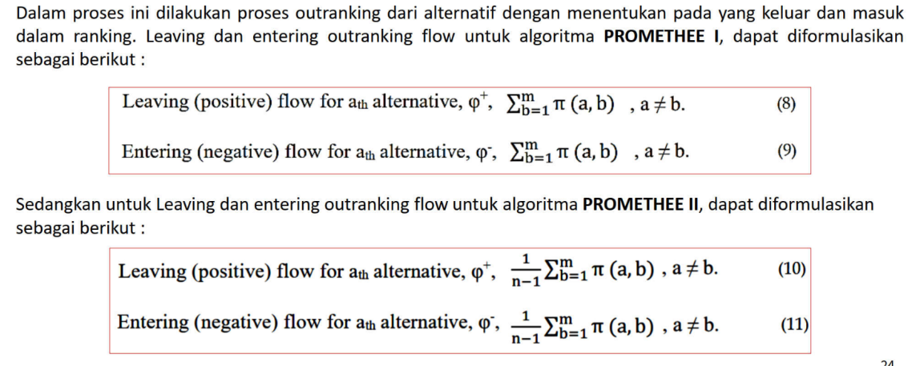
MyRepublic | 0.27 | - | 0.00 | 0.27
Biznet Home | 0.49 | 0.24 | - | 0.73

Entering Flow | 0.76 | 0.41 | 0.15 | #REF!

Matriks Fungsi Agregat Prefensi - Promethee II
Model | First Media | MyRepublic | Biznet Home | Leaving Flow
First Media | - | 0.17 | 0.15 | 0.06
MyRepublic | 0.27 | - | 0.00 | 0.05
Biznet Home | 0.49 | 0.24 | - | 0.15
#REF!
#REF!
#REF!
Entering Flow | 0.15 | 0.08 | 0.03 | #REF!

Partial Rangking Promethee I
Model | Leaving Flow | Entering Flow | Net Flow
First Media | 0.90 | 1.23 | -0.33
MyRepublic | 0.89 | 0.68 | 0.21
Biznet Home | 2.03 | 0.37 | 1.66

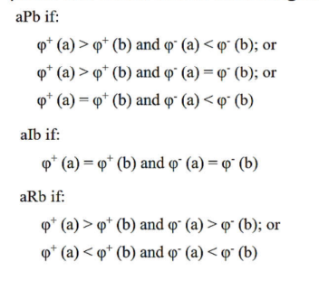
Perbandingan
Model 1 R Model 2
Model 3 P Model 1 |  |  |  | Model 1 : First Media
Model 1 R Model 4 |  |  |  | Model 2 : MyRepublic
Model 5 P Model 1 |  |  |  | Model 3 : Biznet Home
Model 1 P Model 6 |  |  |  | Model 4 : MNC Play
Model 3 P Model 2 |  |  |  | Model 5 : Indi Home
Model 2 P Model 4 |  |  |  | Model 6 : CBN
Model 5 P Model 2
Model 2 P Model 6
Model 3 P Model 4
Model 3 P Model 5
Model 3 P Model 6
Model 5 P Model 4
Model 4 P Model 6
Model 5 P Model 6

Net Outrangking Flow - Promethee II
Model | Leaving Flow | Entering Flow | Net Flow | RANK
First Media | 0.18 | 0.25 | -0.07 | 5
MyRepublic | 0.18 | 0.14 | 0.04 | 3
Biznet Home | 0.41 | 0.07 | 0.33 | 1
MNC Play | 0.11 | 0.17 | -0.06 | 4
Indi Home | 0.30 | 0.13 | 0.18 | 2
CBN | 0.04 | 0.46 | -0.42 | 6

